Табличный метод
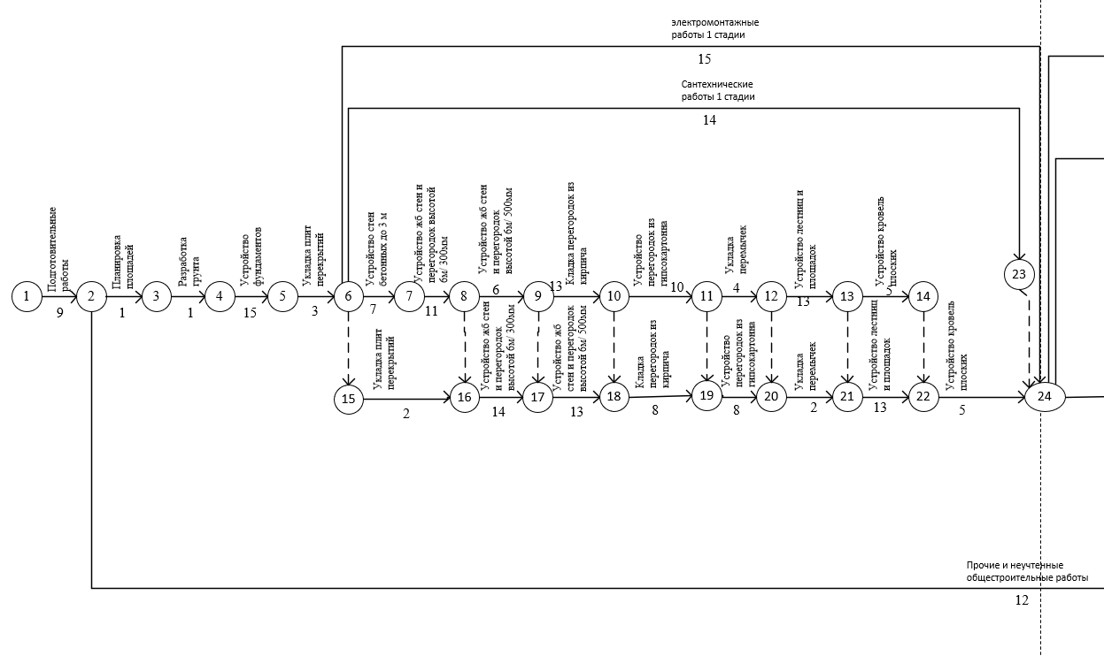
№ | Работа | Откуда | Куда | Продолжительность работы | Сроки работы |  |  |  | Резервы
 |  |  |  |  | Tрн | Тро | Тпн | Тпо | Ro | Rч
1 | Подготовительные работы | 1 | 2 | 9 | 0 | 9 | 0 | 9 | 0 | 0
2 | Планировка площадей | 2 | 3 | 1 | 9 | 10 | 9 | 10 | 0 | 0
3 | Прочие и неучтенные общестроительные работы | 2 | 41 | 12 | 9 | 21 | 169 | 181 | 160 | 160
4 | Разработка грунта | 3 | 4 | 1 | 10 | 11 | 10 | 11 | 0 | 0
5 | Устройство ленточных фундаментов | 4 | 5 | 15 | 11 | 26 | 11 | 26 | 0 | 0
6 | Укладка плит перекрытия | 5 | 6 | 3 | 26 | 29 | 26 | 29 | 0 | 0
7 | Сантехнические работы (1-я стадия) | 6 | 23 | 14 | 29 | 43 | 98 | 112 | 69 | 0
8 | Электромонтажные работы (1-я стадия) | 6 | 24 | 15 | 29 | 44 | 97 | 112 | 68 | 68
9 | Устройство стен бетонных до 3 м | 6 | 7 | 7 | 29 | 36 | 29 | 36 | 0 | 0
10 | - | 6 | 15 | 0 | 29 | 29 | 47 | 47 | - | -
11 | Устройство жб стен и перегородок высотой 6м/ 300мм | 7 | 8 | 11 | 36 | 47 | 36 | 47 | 0 | 0
12 | Устройство жб стен и перегородок высотой 6м/ 500мм | 8 | 9 | 6 | 47 | 53 | 48 | 54 | 1 | 0
13 | - | 8 | 15 | 0 | 47 | 47 | 47 | 47 | - | -
14 | Кладка перегородок из кирпича | 9 | 10 | 13 | 53 | 66 | 54 | 67 | 1 | 0
15 | - | 9 | 17 | 0 | 53 | 53 | 63 | 63 | - | -
16 | Устройство перегородок из гипсокартона | 10 | 11 | 10 | 66 | 76 | 67 | 77 | 1 | 0
17 | - | 10 | 18 | 0 | 66 | 66 | 76 | 76 | - | -
18 | Укладка перемычек | 11 | 12 | 4 | 76 | 80 | 77 | 81 | 1 | 0
19 | - | 11 | 19 | 0 | 76 | 76 | 84 | 84 | - | -
20 | Устройство лестник и площадок | 12 | 13 | 13 | 80 | 93 | 81 | 94 | 1 | 0
21 | - | 12 | 20 | 0 | 80 | 80 | 92 | 92 | - | -
22 | Устройство кровель плоских | 13 | 14 | 5 | 93 | 98 | 102 | 107 | 9 | 0
23 | - | 13 | 21 | 0 | 93 | 93 | 94 | 94 | - | -
24 | - | 14 | 22 | 0 | 98 | 98 | 107 | 107 | - | -
25 | Укладка плит перекрытия | 15 | 16 | 2 | 47 | 49 | 47 | 49 | 0 | 0
26 | Устройство жб стен и перегородок высотой 6м/ 300мм | 16 | 17 | 14 | 49 | 63 | 49 | 63 | 0 | 0
27 | Устройство жб стен и перегородок высотой 6м/ 500мм | 17 | 18 | 13 | 63 | 76 | 63 | 76 | 0 | 0
28 | Кладка перегородок из кирпича | 18 | 19 | 8 | 76 | 84 | 76 | 84 | 0 | 0
29 | Устройство перегородок из гипсокартона | 19 | 20 | 8 | 84 | 92 | 84 | 92 | 0 | 0
30 | Укладка перемычек | 20 | 21 | 2 | 92 | 94 | 92 | 94 | 0 | 0
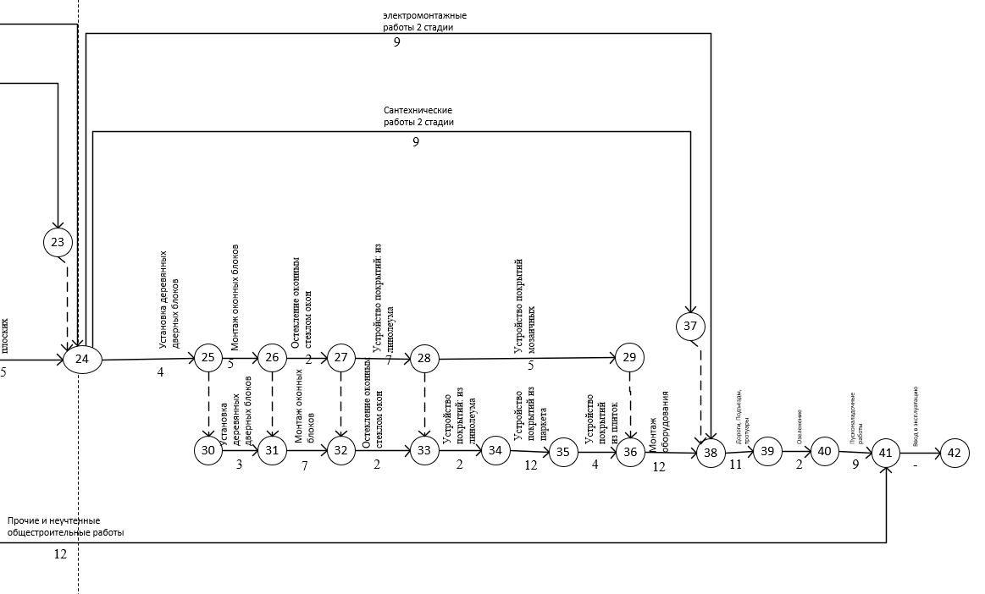
31 | Устройство лестник и площадок | 21 | 22 | 13 | 94 | 107 | 94 | 107 | 0 | 0
32 | Устройство кровель плоских | 22 | 24 | 5 | 107 | 112 | 107 | 112 | 0 | 0
33 | - | 23 | 24 | 0 | 43 | 43 | 112 | 112 | - | -
34 | Установка дверных блоков | 24 | 25 | 4 | 112 | 116 | 112 | 116 | 0 | 0
35 | Сантехнические работы (2-я стадия) | 24 | 37 | 9 | 112 | 121 | 151 | 160 | 39 | 0
36 | Электромонтажные работы (2-я стадия) | 24 | 38 | 9 | 112 | 121 | 151 | 160 | 39 | 39
37 | Монтаж оконных блоков | 25 | 26 | 5 | 116 | 121 | 116 | 121 | 0 | 0
38 | - | 25 | 30 | 0 | 116 | 116 | 118 | 118 | - | -
39 | Остекленение оконным стеклом окон | 26 | 27 | 2 | 121 | 123 | 121 | 123 | 0 | 0
40 | - | 26 | 31 | 0 | 121 | 121 | 121 | 121 | - | -
41 | Устройство покрытия из ленолиума | 27 | 28 | 7 | 123 | 130 | 123 | 130 | 0 | 0
42 | - | 27 | 32 | 0 | 123 | 123 | 128 | 128 | - | -
43 | Устройство покрытий мозаичных | 28 | 29 | 5 | 130 | 135 | 143 | 148 | 13 | 0
44 | - | 28 | 33 | 0 | 130 | 130 | 130 | 130 | - | -
45 | - | 29 | 36 | 0 | 135 | 135 | 148 | 148 | - | -
46 | Установка дверных блоков | 30 | 31 | 3 | 116 | 119 | 118 | 121 | 2 | 2
47 | Монтаж оконных блоков | 31 | 32 | 7 | 121 | 128 | 121 | 128 | 0 | 0
48 | Остекленение оконным стеклом окон | 32 | 33 | 2 | 128 | 130 | 128 | 130 | 0 | 0
49 | Устройство покрытия из ленолиума | 33 | 34 | 2 | 130 | 132 | 130 | 132 | 0 | 0
50 | Устройство покрытия из паркета | 34 | 35 | 12 | 132 | 144 | 132 | 144 | 0 | 0
51 | Устройство покрытия из плиток | 35 | 36 | 4 | 144 | 148 | 144 | 148 | 0 | 0
52 | Монтаж оборудования | 36 | 38 | 12 | 148 | 160 | 148 | 160 | 0 | 0
53 | - | 37 | 38 | 0 | 121 | 121 | 160 | 160 | - | -
54 | Дороги, подъезды тротуары | 38 | 39 | 10 | 160 | 170 | 160 | 170 | 0 | 0
55 | Озеленение | 39 | 40 | 2 | 170 | 172 | 170 | 172 | 0 | 0
56 | Пусконаладочные работы | 40 | 41 | 9 | 172 | 181 | 172 | 181 | 0 | 0
57 | Ввод в экспулатацию | 41 | 42 | 1 | 181 | 182 | 181 | 182 | 0 | 0

 |  |  |  |  |  | 8.6666666667 | мес

